LEVY
Parámetro | Valor | Aleatorio | Dato | Indicador | Calculado de datos | Cálculo paramétrico
miu | 2 | 0.77045785022 | 13.746289164 | media | 1695.8226483 | 2
c | 1 | 0.50876171875 | 4.2903573486 | varianza | 1480478543.9 | 2
 |  | 0.67977817957 | 7.8693836536 | desviación | 38476.987199 | 1.4142135624
 |  | 0.55769953655 | 4.9094886788 | asimetria | 32.725851789 | 0
 |  | 0.59072520849 | 5.457657525 | curtosis | 1163.7535902 | 6
 |  | 0.13601357758 | 2.4499458687 | mediana | 4.2759318722 | 4.1981093383
 |  | 0.90761647238 | 76.258009713
$$E[x]$$
 |  | 0.94280333147 | 196.26462196 | Momentos no centrados
$$E[x^{2}]$$
 |  | 0.52012802646 | 4.4175644476 |  | 1695.8226483
$$E[x^{3}]$$
 |  | 0.89016421663 | 54.436678213 |  | 1482668316.4
$$E[x^{4}]$$
 |  | 0.068703429513 | 2.3017748324 |  | 1.8691495041E+15
 |  | 0.11338435905 | 2.3989778977 |  | 2.5633880015E+21
 |  | 0.025985512436 | 2.2017356289
$$μ_{1}$$
 |  | 0.70895925882 | 9.1777873659 | Momentos centrados
$$μ_{2}$$
 |  | 0.3829386143 | 3.3136343835 |  | 0
$$μ_{3}$$
 |  | 0.92861348821 | 126.5909511 |  | 1479792502 |  | Error Function
$$μ_{4}$$
 |  | 0.96093124115 | 418.74805504 |  | 1.8616162303E+15 |  | 0.8 | 0.90619380244 | Inv Gamma
 |  | 0.18994981635 | 2.5820698744 |  | 2.5507345757E+21 |  | 0.8 | 0.90619380244 | Inv Norm STD
 |  | 0.10415716153 | 2.3786864187 |  |  |  | 0.8 | 0.90619380244 | Scipy(erfinv(0.8))
 |  | 0.54664728732 | 4.7521082495
 |  | 0.92097597882 | 103.61038618 |  |  |  | Complementary error function
 |  | 0.2201382615 | 2.6651281329 |  |  |  | 0.8 | 0.17914345462 | Inv Norm STD
 |  | 0.75427781309 | 12.207065894 |  |  |  | 0.8 | 0.17914345462 | Scipy(erfinv(0.8))
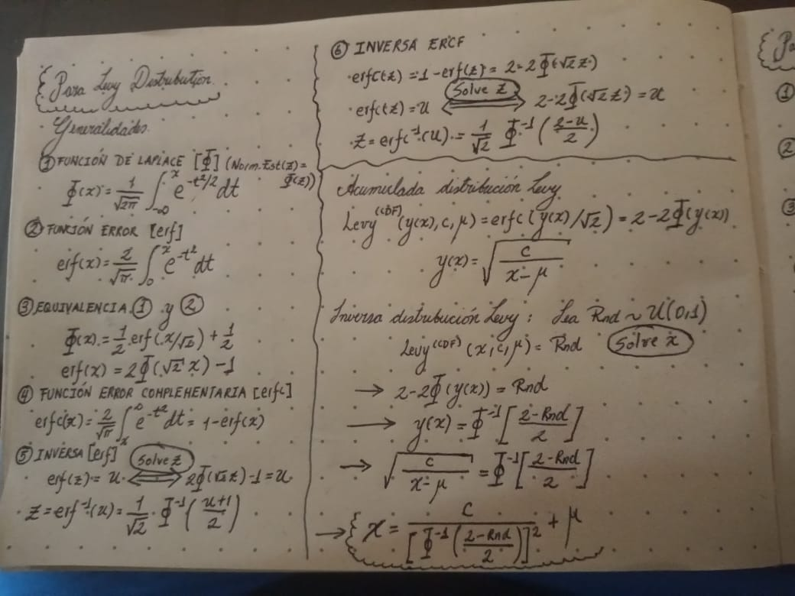
 |  | 0.94773905007 | 234.75753359
 |  | 0.4626252475 | 3.853445773
 |  | 0.34256682242 | 3.1101221725
 |  | 0.069659440398 | 2.3038565203
 |  | 0.034915959316 | 2.2247554523
 |  | 0.61090496112 | 5.8631034404
 |  | 0.89356616879 | 57.864053624
 |  | 0.91748905055 | 95.176071461
 |  | 0.58701780898 | 5.3895354238
 |  | 0.46392046223 | 3.864213124
 |  | 0.28733691551 | 2.8833474294
 |  | 0.63364791735 | 6.402448799
 |  | 0.40238882436 | 3.4261754612
 |  | 0.42251279842 | 3.5544475557
 |  | 0.17002343929 | 2.531141739
 |  | 0.90874526886 | 78.114794773
 |  | 0.74650100965 | 11.569858571
 |  | 0.48806620326 | 4.0799245526
 |  | 0.93792854949 | 166.89929195
 |  | 0.21836863009 | 2.6600399645
 |  | 0.15278950989 | 2.4891942291
 |  | 0.67413011987 | 7.6558251138
 |  | 0.062014504472 | 2.2871357988
 |  | 0.55597956603 | 4.8842272853
 |  | 0.5069443204 | 4.2708219358
 |  | 0.014448021048 | 2.1671525407
 |  | 0.79365966379 | 16.616821393
 |  | 0.99107999296 | 8002.7672138
 |  | 0.83191280404 | 24.197742819
 |  | 0.4287338599 | 3.5968041435
 |  | 0.14755739451 | 2.4767985346
 |  | 0.21362418958 | 2.6465403807
 |  | 0.85752941874 | 33.029469154
 |  | 0.51658990817 | 4.3770127656
 |  | 0.61955666461 | 6.0569405283
 |  | 0.19269681731 | 2.5893176752
 |  | 0.50659744393 | 4.2671175968
 |  | 0.74249996374 | 11.26427542
 |  | 0.99914316504 | 867134.76488
 |  | 0.39705038683 | 3.394231399
 |  | 0.87729013645 | 43.944528619
 |  | 0.8553983189 | 32.111784325
 |  | 0.70770277703 | 9.1132692207
 |  | 0.22725796031 | 2.6858986551
 |  | 0.95228585429 | 281.29787069
 |  | 0.16552557321 | 2.520018967
 |  | 0.32512664567 | 3.0328322486
 |  | 0.93023618607 | 132.47000999
 |  | 0.235223005 | 2.7097248303
 |  | 0.98853185381 | 4842.2051947
 |  | 0.53555278739 | 4.6052205554
 |  | 0.14388577062 | 2.4681861948
 |  | 0.60329792706 | 5.7030116878
 |  | 0.39956721887 | 3.4091883483
 |  | 0.31217808983 | 2.9790116815
 |  | 0.37290164873 | 3.2594895895
 |  | 0.27485715213 | 2.8386837851
 |  | 0.47980433857 | 4.0027718335
 |  | 0.7851454419 | 15.45504054
 |  | 0.81604108192 | 20.477014059
 |  | 0.89977122281 | 65.037823653
 |  | 0.27863214904 | 2.8519705174
 |  | 0.8875508748 | 52.012346895
 |  | 0.17006101146 | 2.5312351987
 |  | 0.35597559731 | 3.1736524807
 |  | 0.54028817138 | 4.6666244915
 |  | 0.62092624801 | 6.0888444876
 |  | 0.069316808514 | 2.3031106964
 |  | 0.14240939722 | 2.4647424449
 |  | 0.54342745035 | 4.7083815307
 |  | 0.084354249831 | 2.3356893336
 |  | 0.75869188605 | 12.596448414
 |  | 0.073450209253 | 2.3120920912
 |  | 0.044643233296 | 2.2480118006
 |  | 0.25751662256 | 2.7799955428
 |  | 0.91083180615 | 81.734470444
 |  | 0.93491927566 | 151.97211557
 |  | 0.89626804123 | 60.829751067
 |  | 0.614281587 | 5.9372092113
 |  | 0.88398624192 | 48.965956267
 |  | 0.34125766976 | 3.1041172378
 |  | 0.80985334078 | 19.27244243
 |  | 0.21545341164 | 2.6517209091
 |  | 0.60902292551 | 5.8226271361
 |  | 0.66421718577 | 7.3066956005
 |  | 0.012325809436 | 2.159657937
 |  | 0.28339674615 | 2.8690148785
 |  | 0.61990873475 | 6.0651090489
 |  | 0.6187362436 | 6.0379930872
 |  | 0.11536650437 | 2.4033683151
 |  | 0.36367371432 | 3.2118755939
 |  | 0.30459881779 | 2.9488104389
 |  | 0.1002830686 | 2.3702283242
 |  | 0.9233923175 | 110.14281097
 |  | 0.14901898369 | 2.4802464456
 |  | 0.38918229881 | 3.3486262034
 |  | 0.77459014287 | 14.193453219
 |  | 0.4387255802 | 3.6677413258
 |  | 0.4222237256 | 3.5525118618
 |  | 0.77217451071 | 13.929100654
 |  | 0.2631964732 | 2.7988078505
 |  | 0.82247046066 | 21.864408652
 |  | 0.89008820549 | 54.363713917
 |  | 0.44674990807 | 3.7274604225
 |  | 0.44342856517 | 3.7024344446
 |  | 0.60025221403 | 5.6414528171
 |  | 0.96245296943 | 453.24059441
 |  | 0.90408611879 | 70.86795111
 |  | 0.67974574993 | 7.8681251584
 |  | 0.73633523187 | 10.820373385
 |  | 0.93631757466 | 158.6452278
 |  | 0.86493359258 | 36.562488354
 |  | 0.87360801275 | 41.516989997
 |  | 0.49325519464 | 4.1302990645
 |  | 0.2322900561 | 2.7008770779
 |  | 0.37347106832 | 3.262494241
 |  | 0.1772042327 | 2.5491740283
 |  | 0.56575873298 | 5.0318574969
 |  | 0.87482358881 | 42.294745967
 |  | 0.80493903443 | 18.396309295
 |  | 0.40515739191 | 3.4430724225
 |  | 0.67894073083 | 7.8370067909
 |  | 0.56055524683 | 4.9520839046
 |  | 0.28999111074 | 2.8931261759
 |  | 0.72052016151 | 9.8128136245
 |  | 0.38574033935 | 3.3292084116
 |  | 0.80724654459 | 18.799355718
 |  | 0.85823017663 | 33.340304798
 |  | 0.53287948738 | 4.57137157
 |  | 0.46401742254 | 3.865022267
 |  | 0.23033417411 | 2.6950252676
 |  | 0.18200918043 | 2.5614376074
 |  | 0.16288747465 | 2.5135544551
 |  | 0.1488462535 | 2.4798383821
 |  | 0.8359393277 | 25.317416678
 |  | 0.76782630654 | 13.473880015
 |  | 0.33245382316 | 3.0646045102
 |  | 0.58508910339 | 5.3548130898
 |  | 0.49662040245 | 4.163794848
 |  | 0.23344580823 | 2.7043531302
 |  | 0.58318688857 | 5.3210366948
 |  | 0.80869338481 | 19.059542932
 |  | 0.64224639036 | 6.633571529
 |  | 0.30678881004 | 2.9574418609
 |  | 0.11362674846 | 2.399514136
 |  | 0.47380978771 | 3.9490244559
 |  | 0.11363966183 | 2.3995427092
 |  | 0.4109206958 | 3.4789938666
 |  | 0.78301286274 | 15.18524539
 |  | 0.62772671647 | 6.2524939246
 |  | 0.91663625473 | 93.272674302
 |  | 0.87354890618 | 41.479742943
 |  | 0.14590477813 | 2.4729134892
 |  | 0.29368953571 | 2.9069220994
 |  | 0.78541226757 | 15.489364168
 |  | 0.62752977845 | 6.2476286769
 |  | 0.25047400531 | 2.7571983405
 |  | 0.70158696672 | 8.8107721824
 |  | 0.81765559291 | 20.811653388
 |  | 0.85187875163 | 30.682029835
 |  | 0.94074020383 | 182.95062484
 |  | 0.76760193523 | 13.451080842
 |  | 0.80343617928 | 18.141406791
 |  | 0.037156282239 | 2.2302431768
 |  | 0.25387062065 | 2.7681216168
 |  | 0.23695227266 | 2.7149828921
 |  | 0.084728316167 | 2.3364980954
 |  | 0.41256127009 | 3.4894081356
 |  | 0.38960986578 | 3.3510605786
 |  | 0.89745446661 | 62.206699968
 |  | 0.49176278294 | 4.1156544314
 |  | 0.60159051775 | 5.6683289019
 |  | 0.32646816722 | 3.0385760809
 |  | 0.69953102599 | 8.713203092
 |  | 0.66504381938 | 7.3346314644
 |  | 0.13085876884 | 2.4381569514
 |  | 0.61308037835 | 5.91062493
 |  | 0.33284916804 | 3.0663470569
 |  | 0.71883474821 | 9.7153394708
 |  | 0.90908123214 | 78.68082777
 |  | 0.10424331622 | 2.3788748834
 |  | 0.10143450295 | 2.3727389393
 |  | 0.093057336332 | 2.3545252302
 |  | 0.28453385893 | 2.8731288508
 |  | 0.74801740681 | 11.689494183
 |  | 0.15814785883 | 2.50204651
 |  | 0.0024116944838 | 2.1086199973
 |  | 0.15539739544 | 2.495428939
 |  | 0.29505149996 | 2.9120531684
 |  | 0.95641184296 | 336.74240258
 |  | 0.70287857737 | 8.8731058865
 |  | 0.11171960389 | 2.3952997049
 |  | 0.92974168967 | 130.63522596
 |  | 0.2891728372 | 2.8901006753
 |  | 0.93931346808 | 174.52686178
 |  | 0.028088099136 | 2.2073547956
 |  | 0.65616506378 | 7.0450125321
 |  | 0.71812144763 | 9.6746116667
 |  | 0.35506786712 | 3.1692317409
 |  | 0.94431703332 | 206.98845955
 |  | 0.36081539942 | 3.197528482
 |  | 0.7470678078 | 11.61432427
 |  | 0.075856542289 | 2.3173077907
 |  | 0.13625017467 | 2.4504898066
 |  | 0.25987689616 | 2.787765904
 |  | 0.4434259077 | 3.7024145969
 |  | 0.10145685281 | 2.3727876976
 |  | 0.24246955093 | 2.731968754
 |  | 0.53491609206 | 4.5971062125
 |  | 0.22699760308 | 2.6851304982
 |  | 0.36757731943 | 3.2317724125
 |  | 0.038262221196 | 2.2329195934
 |  | 0.57405486278 | 5.1651088371
 |  | 0.56656124795 | 5.0444156834
 |  | 0.17970028789 | 2.555524392
 |  | 0.30906782735 | 2.9665056764
 |  | 0.73223988811 | 10.542269005
 |  | 0.45600178624 | 3.7995624905
 |  | 0.35088156049 | 3.1490733953
 |  | 0.26527223603 | 2.8057809314
 |  | 0.15147238952 | 2.4860597781
 |  | 0.42156224246 | 3.5480930988
 |  | 0.62526508093 | 6.1922292191
 |  | 0.14803223135 | 2.4779174431
 |  | 0.11400562171 | 2.4003526763
 |  | 0.48534330562 | 4.0540911864
 |  | 0.81383538236 | 20.03383363
 |  | 0.96939737926 | 681.4380086
 |  | 0.37141544262 | 3.2516844144
 |  | 0.62388952208 | 6.1590661651
 |  | 0.28022171382 | 2.8576224266
 |  | 0.4517634319 | 3.7660864444
 |  | 0.32169759845 | 3.0182965287
 |  | 0.079680057888 | 2.3255827667
 |  | 0.83370462476 | 24.68596489
 |  | 0.06310284113 | 2.2895280686
 |  | 0.83417760735 | 24.817486956
 |  | 0.67260201187 | 7.5999344218
 |  | 0.9256680599 | 116.88672559
 |  | 0.84859352904 | 29.436435234
 |  | 0.3004763901 | 2.9327673493
 |  | 0.44777554853 | 3.7352782872
 |  | 0.62525896392 | 6.1920809388
 |  | 0.36211180043 | 3.2040127103
 |  | 0.26346983227 | 2.7997231084
 |  | 0.94790229185 | 236.2205472
 |  | 0.94950494491 | 251.34576644
 |  | 0.72194018625 | 9.896317777
 |  | 0.72464902112 | 10.059205047
 |  | 0.07814140988 | 2.3222541634
 |  | 0.032767518252 | 2.2194000153
 |  | 0.94982286532 | 254.51970755
 |  | 0.18145075489 | 2.5600039689
 |  | 0.78661690741 | 15.645931149
 |  | 0.80665113071 | 18.69397397
 |  | 0.36878191347 | 3.2379841209
 |  | 0.98505463328 | 2851.8117605
 |  | 0.3665538303 | 3.2265213977
 |  | 0.5356395493 | 4.6063288557
 |  | 0.50414787637 | 4.2411770769
 |  | 0.46528187901 | 3.8756140085
 |  | 0.74621988441 | 11.547914501
 |  | 0.46737347446 | 3.8932977168
 |  | 0.65104266558 | 6.8878695122
 |  | 0.81053213553 | 19.398846478
 |  | 0.56399578625 | 5.0045117522
 |  | 0.93638399651 | 158.97320437
 |  | 0.086075577403 | 2.33941126
 |  | 0.96204532801 | 443.5926772
 |  | 0.12435918683 | 2.4234520828
 |  | 0.52438149153 | 4.4675075702
 |  | 0.94583180773 | 218.63239089
 |  | 0.87214680825 | 40.611275961
 |  | 0.5682599297 | 5.0712277185
 |  | 0.52105387491 | 4.4283232795
 |  | 0.055352086953 | 2.2723721231
 |  | 0.29771338926 | 2.9221615437
 |  | 0.95769505441 | 357.37801985
 |  | 0.45181890767 | 3.7665196858
 |  | 0.7066771846 | 9.0612197042
 |  | 0.45025113641 | 3.7543257061
 |  | 0.77817497052 | 14.601783082
 |  | 0.092333325276 | 2.3529558685
 |  | 0.77836593055 | 14.624091707
 |  | 0.17730856321 | 2.5494385948
 |  | 0.92731798775 | 122.17726383
 |  | 0.89230967274 | 56.560289929
 |  | 0.38310676149 | 3.3145632768
 |  | 0.70169880541 | 8.8161375987
 |  | 0.96158165982 | 432.98989749
 |  | 0.76104355502 | 12.812760843
 |  | 0.64477814406 | 6.7048352093
 |  | 0.68186733791 | 7.9512691945
 |  | 0.34654898696 | 3.1285998799
 |  | 0.58154495018 | 5.2922498764
 |  | 0.37565575726 | 3.2740958705
 |  | 0.4509118579 | 3.759452219
 |  | 0.36953425015 | 3.2418810923
 |  | 0.87230684442 | 40.708959019
 |  | 0.21904866836 | 2.6619918142
 |  | 0.060591971955 | 2.2840016105
 |  | 0.086341957028 | 2.3399873186
 |  | 0.16380549309 | 2.5157991286
 |  | 0.6213664541 | 6.0991723146
 |  | 0.88228173327 | 47.606085621
 |  | 0.14797913816 | 2.477792275
 |  | 0.70755469674 | 9.1057202368
 |  | 0.7926409584 | 16.470243772
 |  | 0.3535340336 | 3.1618023266
 |  | 0.36508245442 | 3.219015284
 |  | 0.36676496163 | 3.2276026014
 |  | 0.18231976629 | 2.5622359368
 |  | 0.10551797803 | 2.381665232
 |  | 0.94215760721 | 191.94407253
 |  | 0.90429446778 | 71.169582847
 |  | 0.88613459156 | 50.767680866
 |  | 0.37049076503 | 3.2468551227
 |  | 0.16740245707 | 2.5246446284
 |  | 0.24402364768 | 2.7368120555
 |  | 0.71838251946 | 9.6894823867
 |  | 0.95871437741 | 375.15956016
 |  | 0.833999849 | 24.767925902
 |  | 0.70672616678 | 9.063693184
 |  | 0.37278388788 | 3.2588691868
 |  | 0.13759359911 | 2.45358323
 |  | 0.16484227122 | 2.5183404342
...

